Sheet1
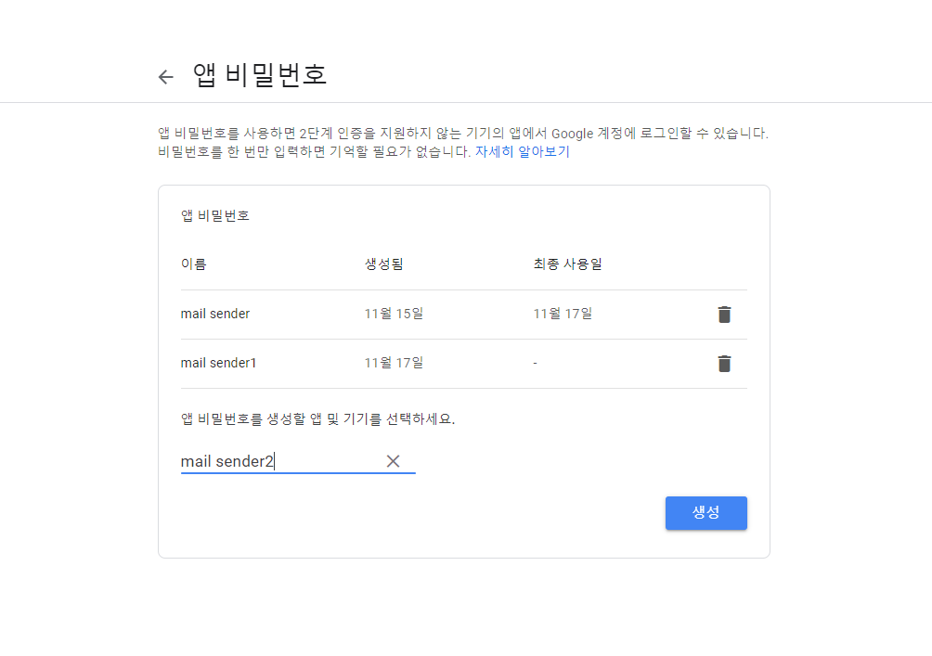
1. 구글 계정관리 - 보안 - 2단계 인증 체크 - 앱 비밀번호 생성

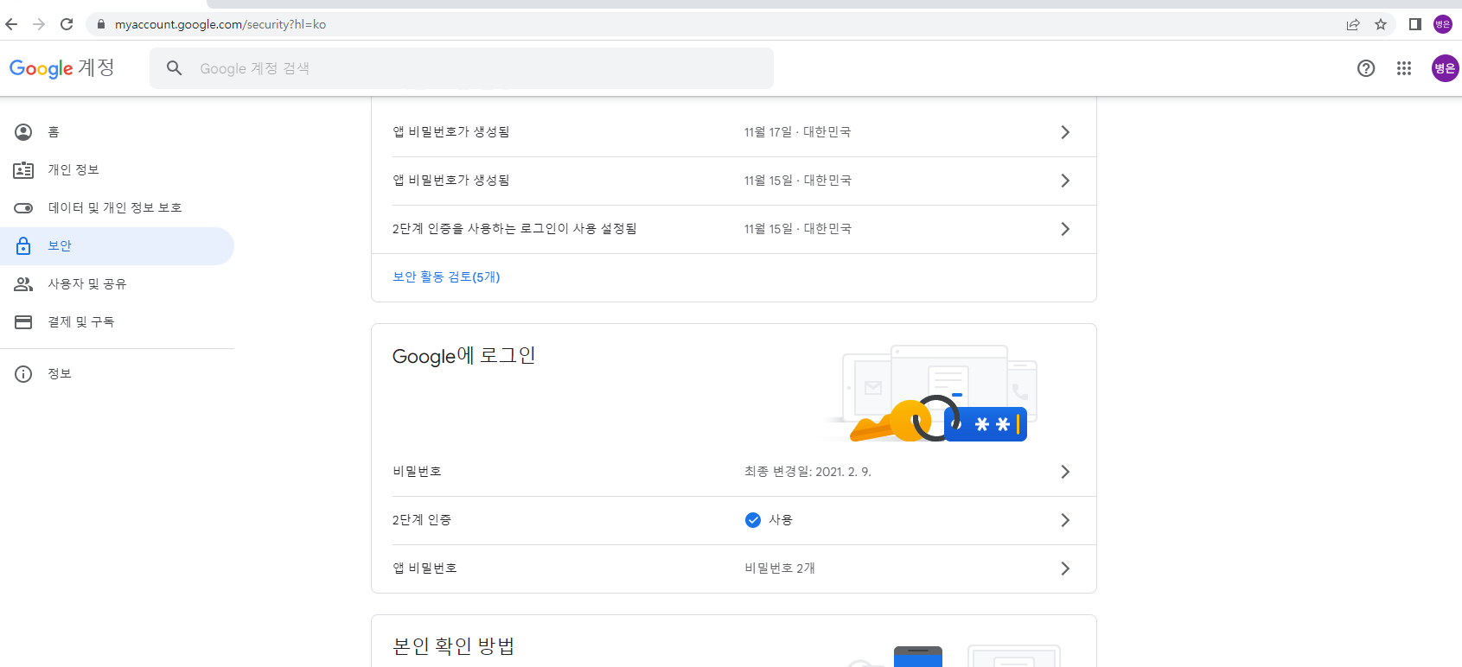

2. 앱 비밀번호 생성 - 메일 선택

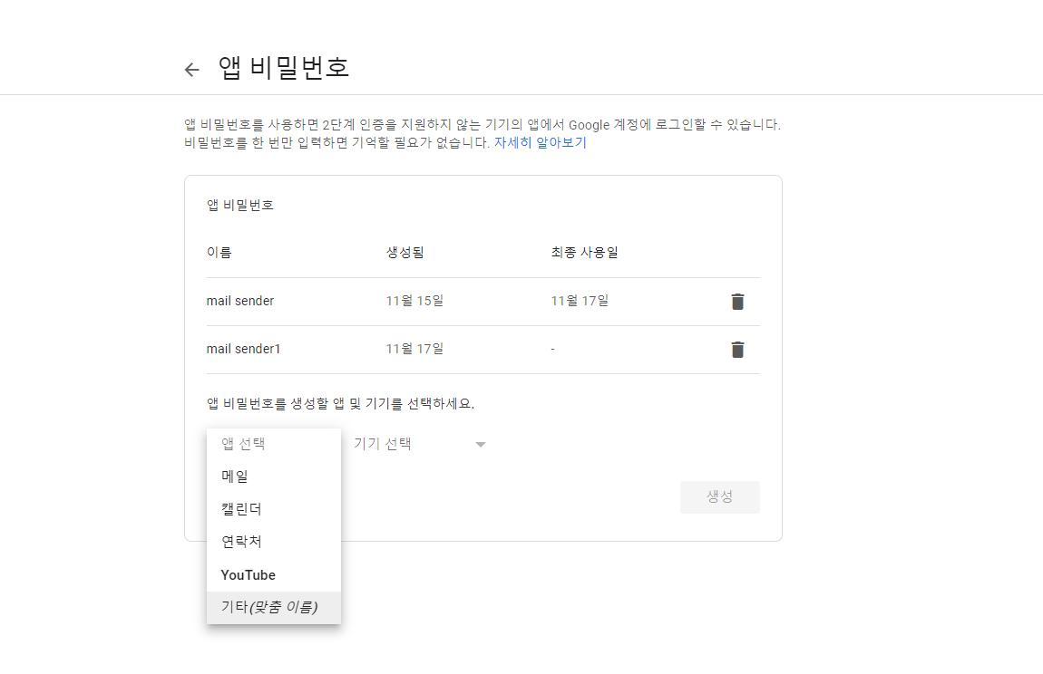

3. 앱 비밀번호 생성 - 기타(맞춤 이름)

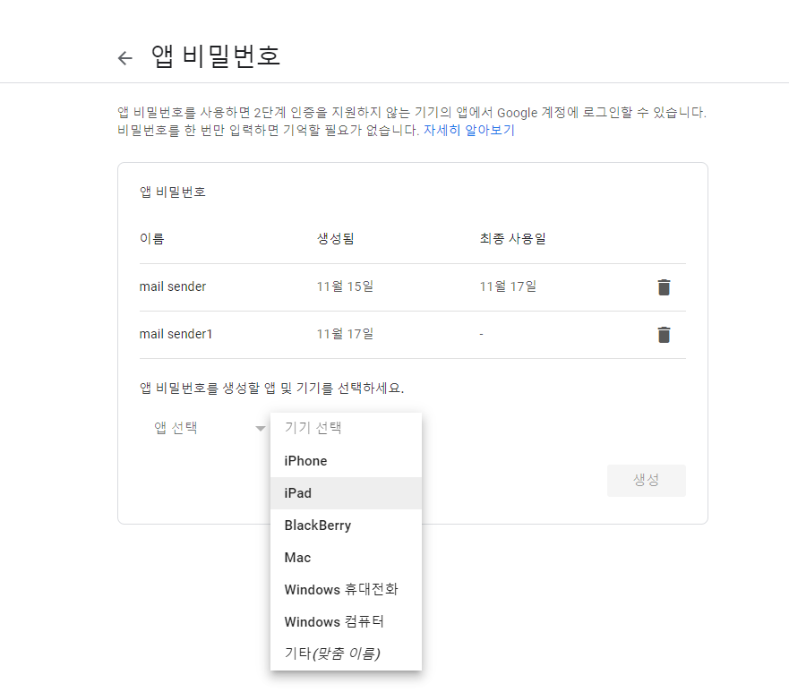

3. 앱 비밀번호 생성 - 입력 후 생성 버튼 클릭

